画面レイアウト
ログイン画面

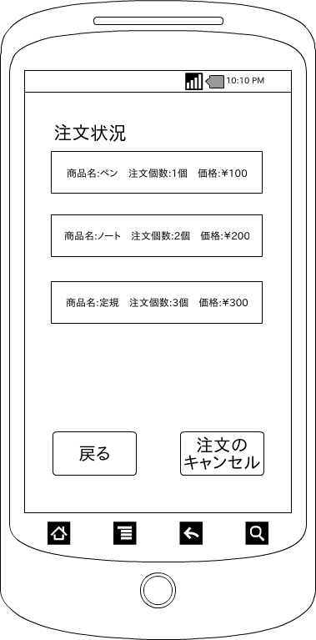

 | 画面項目
 | 項目タイプ | 名称 | 編集 |  | 必須 |  | 内容（概要）
 | ボタン | 戻る |  | ー |  | ― | メニュー画面へ遷移する。

 | ボタン | 注文のキャンセル |  | ー |  | ― | ダイアログでキャンセルするかしないか確認する。

 | テキスト | ログインID |  |  |  |  | ログインIDを入力する。

 | テキスト | パスワード |  |  |  |  | パスワードを入力する。

